Definisjoner
DEFINISJONER / BEGREP:
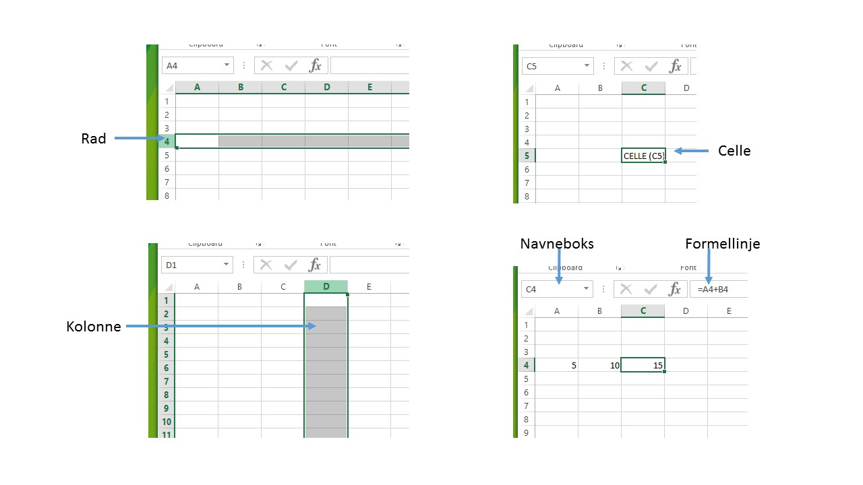

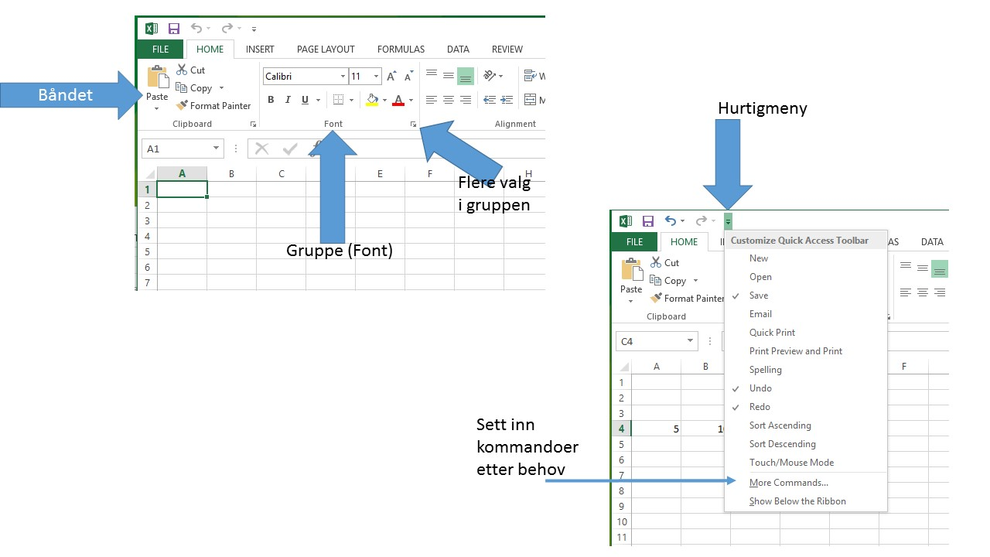

Markørforflytning |  | Noen hurtigtaster

Home | Til kolonne A | F2 | Rediger den aktuelle cellen.
Ctrl + Home | Til celle A1 | F4 | Når en cellereferanse merkes i en formel veksler den mellom å vise absolutte og relative cellereferanser.
Ctrl + [pil venstre] | Til ytterste venstre celle med innhold
 |  | Ctrl + A | Merker område som inneholder data. Trykk Ctrl + A en gang til for å merke hele arket.
Ctrl + [pil høyre] | Til ytterste høyre celle med innhold
 |  | Shift + pil | Merker område.
Ctrl + [pil ned] | Til nederste celle i kolonnen med innhold

Ctrl + End | Til siste celle i regnearket med innhold

Celleinnhold
Varebeholdning |  |  | Dato: | 2023-09-07

Oppgave:
Bruk ulike regnearter og legg inn formler. (Cellene for formler markert)
Varenr | Varenavn | På lager | Pris | Lagerverdi
10020 | Kaffekrus 30 cl hvit | 500 | 25.7 | 12850
10021 | Kaffekrus 30 cl farge | 300 | 27.5 | 8250
10030 | Drikkeflaske 500 ml | 200 | 14.5 | 2900
10035 | Drikkeflaske 750 ml | 250 | 16.4 | 4100

 | Ant enheter på lager: | 1250 | Sum: | 28100

 |  |  | Gjennomsnittpris: | 21.025

Autofyll
Hei!
Her kan du f eks leke deg med å lage serier.

Autofyll_2
Sommer OL:
Med kopifunksjon finner du nå alle årstall med sommer OL. (Dra celleinnhold nedover)
Det samme gjelder Startdato for uker i 2018.
Du kan også lage egendefinerte lister! (f.eks fylker...)
Fylker i Norge | Nye fylkesnavn | Kommuner i Hedmark | Sommer OL | Startdato uker
Akershus | Viken | Alvdal‎ | 1900 | 2018-01-01
Aust-Agder | Innlandet | Eidskog‎ | 1904 | 2018-01-08
Buskerud | Vestfold og Telemark | Elverum‎ | 1908 | 2018-01-15
Finnmark | Agder | Engerdal‎ | 1912 | 2018-01-22
Hedmark | Vestland | Folldal‎ | 1916 | 2018-01-29
Hordaland | Troms og Finnmark | Grue‎ | 1920 | 2018-02-05
Møre og Romsdal |  | Hamar‎ | 1924 | 2018-02-12
Nordland |  | Kongsvinger‎ | 1928 | 2018-02-19
Nord-Trøndelag |  | Løten‎ | 1932 | 2018-02-26
Oppland |  | Nord-Odal | 1936 | 2018-03-05
Oslo |  | Os i Hedmark‎ | 1940 | 2018-03-12
Rogaland |  | Rendalen‎ | 1944 | 2018-03-19
Sogn og Fjordane |  | Ringsaker‎ | 1948 | 2018-03-26
Sør-Trøndelag |  | Stange | 1952 | 2018-04-02
Telemark |  | Stor-Elvdal‎ | 1956 | 2018-04-09
Troms |  | Sør-Odal‎ | 1960 | 2018-04-16
Vest-Agder |  | Tolga‎ | 1964 | 2018-04-23
Vestfold |  | Trysil‎ | 1968 | 2018-04-30
Østfold |  | Tynset‎ | 1972 | 2018-05-07
 |  | Våler i Hedmark‎ | 1976 | 2018-05-14
 |  | Åmot‎ | 1980 | 2018-05-21
 |  | Åsnes | 1984 | 2018-05-28

Autofyll_3
Enkel kalender 1: Basert på angitte "Dato fra" skal "Dato til" regnes ut med en formel.
Deretter kan resten av kalenderen fylles ut med kopifunksjon.
(Dra cellene nedover)
Enkel kalender 1 |  |  | Enkel kalender 2 |  | Angi startdato: | 2018-01-01

Ukenr | Dato fra | Dato til | Ukenr | Dato fra | Dato til
1 | 2018-01-01 | 2018-01-08
2 | 2018-01-08 | 2018-01-15
3 | 2018-01-02 | 2018-01-09
4 | 2018-01-08 | 2018-01-15
5 | 2018-01-03 | 2018-01-10
6 | 2018-01-08 | 2018-01-15
7 | 2018-01-04 | 2018-01-11
Enkel kalender 2: Basert på angitte startdato skal ukenr og datoer listes opp automatisk.
Legg inn formler i G4, H4, I4 og G5 slik at det er mulig å kopiere disse formlene nedover. (Startdato kan være hva som helst)
8 | 2018-01-08 | 2018-01-15
9 | 2018-01-05 | 2018-01-12
10 | 2018-01-08 | 2018-01-15
11 | 2018-01-06 | 2018-01-13
12 | 2018-01-08 | 2018-01-15
13 | 2018-01-07 | 2018-01-14

Enkle regneark
Legg inn formler slik at regnearket blir komplett.
Forsøk å gjøre det rasjonelt slik at formler kan kopieres nedover og bortover.
Salgsresultat 2017
 | Kv 1 | Kv 2 | Kv 3 | Kv 4 | Sum | Gj.snitt
Lars A | 50300 | 55200 | 48000 | 62400
Eva K | 38000 | 42200 | 41000 | 46900
Birgith B | 56500 | 57000 | 53400 | 67600
Sindre H | 40000 | 43500 | 41200 | 47900
Hans E | 51000 | 52100 | 52000 | 56700
Total

Maks
Min

Abs_Celleref
Oppgave:
Bonus legges inn manuelt fra måned til måned.
Totalinntekt = bonus + fast inntekt.
Variabel utgift legges inn manuelt.
Total utgifter beregnes.
Saldo beregnes.
Saldo 1.1: | 15000 |  | Fast inntekt |  | 35000 |  | Fast utgift: |  | 10000

 | Jan | Feb | Mar | Apr | Mai | Jun | Jul | Aug | Sep | Okt | Nov | Des
Bonus | 10000 | 4000 | 6000 | 8000 | 5000 | 15000 | 11000 | 6000 | 2000 | 4500 | 8000 | 12000
Total inntekt | 45000 | 39000 | 41000 | 43000 | 40000 | 50000 | 46000 | 41000 | 37000 | 39500 | 43000 | 47000

Variabel utgift | 12000 | 4000 | 3500 | 2200 | 4500 | 3250 | 3500 | 7800 | 13000 | 1200 | 2300 | 15000
Totale utgifter | 22000 | 14000 | 13500 | 12200 | 14500 | 13250 | 13500 | 17800 | 23000 | 11200 | 12300 | 25000

Saldo | 23000 | 25000 | 27500 | 30800 | 25500 | 36750 | 32500 | 23200 | 14000 | 28300 | 30700 | 22000

Oppgave:
Du skal her lage et skjema hvor andre skal kunne fylle ut pris og antall (gule felt) og deretter få beregnet riktig rabatt og pris. Da må du legge inn formler i de blå feltene.
Beregning av pris med rabatt

Kvantumsrabatt

Angi pris: | 300 | (Skriv inn pris på vare)
Angi antall: | 100 | (Skriv inn antall)
Pris brutto: | 30000
Rabatt per stk: | 15%
Rabatt totalt: | 4500
Pris inkl rabatt: | 25500

Antall | 1 | 5 | 10 | 25 | 50
Kvantumsrab. | 5% | 7% | 10% | 12% | 15%
Stkpris

Bland Celleref_2
Lag en formel i celle B5, som deretter kan kopieres ut i området B5-E9.
Formelen skal beregne kvartalsstall utifra totalbudsjett og fordelingsnøklene.
SELGER: | KV1 | KV2 | KV3 | KV4 | TOTBUD | %

BERG, JAN | 2400 | 2800 | 2000 | 800 | 8000 | 8000.00
HALS, MARGIT | 1800 | 2100 | 1500 | 600 | 6000 | 6000.00
ANDERSEN, OLA | 1500 | 1750 | 1250 | 500 | 5000 | 5000.00
JOHNSEN, PER I. | 2550 | 2975 | 2125 | 850 | 8500 | 8500.00
TRULSEN, TRUDE | 2700 | 3150 | 2250 | 900 | 9000 | 9000.00
SUM | 10950 | 12775 | 9125 | 3650 | 36500 | 36500.00

FORDELING: | 30% | 35% | 25% | 10% | 100%

Bland Celleref_3
Gangetabell

1 | 2 | 3 | 4 | 5 | 6 | 7 | 8 | 9 | 10
2 | 4
3 | 6
4
5
6
7
8
9
10

Oppgave:
Lag en formel i celle B4. Denne skal kopieres ut i området B2-J10, slik at du får en gangetabell.
NB! Da må du bruke blandede referanser.

Logiske_1
Kunderegister for treningsstudio:
Hva skal hver enkelt kunde betale? (Tips: beregn først uten medlemsrabatten)
Alder | Månedspris
Under 18 | 200
18 eller eldre | 450
Medlemsrabatt | 20%

Etternavn | Fornavn | Alder | Månedspris | Rabattert månedspris
Råderud | Venke | 15 | 200
Prestegård | Tonje | 36 | 450
Persen | Kirsten | 25 | 450
Sandvold | Torstein | 16 | 200
Grubedal | Marte | 18 | 450
Viig | Monica | 51 | 450
Jarvdal | Lise | 12 | 200

Logiske_2
EKSKURSJON OG SEMINAR

Foreningen "Excel-vennene" skal på busstur med seminar.
En meldemsforening har Kr 12000 i kontantkassa.
I tillegg skal medlemmene betale egenandel.
Har de med seg partner betales halv egenandel for partneren.
Fullfør regnearket slik at foreningen ikke går med underskudd.
Pris buss | 25000 |  |  | Pris for turen: | 35000
Pris seminar | 10000 |  |  | Kontantkassa: | 12000
Total pris | 35000 |  |  | Egenandel: | 19200
 |  |  |  | Penger igjen: | -3800
Alder | Månedspris
Pris medlem | 800
Pris partner | 400

MedlemID | Etternavn | Fornavn | Partner | Beløp
1 | Råderud | Venke | 1 | 1200
2 | Prestegård | Tonje | 0 | 800
3 | Persen | Kirsten | 0 | 800
4 | Sandvold | Torstein | 1 | 1200
5 | Grubedal | Marte | 1 | 1200
6 | Viig | Monica | 1 | 1200
7 | Jarvdal | Lise | 0 | 800 |  | Det er -3800 Kr. Igjen å betale
8 | Andersen | Bjarte | 0 | 800
9 | Humbolt | Vegard | 0 | 800
10 | Svedstuen | Nils | 0 | 800
11 | Vetleåsen | Anne Mette | 1 | 1200
12 | Groberg | Frank | 1 | 1200
13 | Olenes | Hildegunn | 1 | 1200
14 | Grønlund | Jens | 0 | 800
15 | Hals | Unni | 1 | 1200
16 | Ås | Kristine | 1 | 1200
17 | Myrvold | Dag | 0 | 800
18 | Klåstad | Klas | 0 | 800
19 | Pettersen | Ivar | 1 | 1200

 |  |  | Totale summen | 19200

Logiske_3
Oppgave1:
Hva skal hvert enkelt medlem betale her?
Medlemsliste i foreningen Excel-vennene
Alder | Kontingent |  |  |  | Nåværende år | 2023
Under 18 | 150
18 eller eldre | 500

Etternavn | Fornavn | Fødselsår | Alder | Kontingent
Rasteng | Vera | 1960 | 63 | 500
Prestegård | Tonje | 1975 | 48 | 300
Oppgave2:
a) Sett inn et datofelt i celle E1 som oppdateres automatisk (med systemdato). b) Endre regnearket slik det enkelte medlems alder beregnes automatisk vha av det nye datofeltet.
Persen | Karsten | 1982 | 41 | 300
Strandebarm | Torstein | 1976 | 47 | 300
Grube | Marte | 1993 | 30 | 150
Viig | Mona | 1998 | 25 | 150
Jarve | Lise | 1965 | 58 | 500
Rasten | Torkel | 1966 | 57 | 500
Knatten | Tone | 1976 | 47 | 300
Eng | Astri | 1982 | 41 | 300
Berøy | Gunn | 1991 | 32 | 300
Brenna | Anton | 1964 | 59 | 500
Lind | Viggo | 1959 | 64 | 500
Elvebakk | Astri | 1989 | 34 | 300
Lundgard | Morten | 1975 | 48 | 300
Jørstad | Øystein | 1989 | 34 | 300
Tønne | Benedicte | 2000 | 23 | 150
Oppgave3:
Sett inn en ny aldersgrense for 50 år eller eldre. Slik at det blir 3 kategorier:
Under 18
18 - 49
50 eller eldre
Endre formlene slik at beregnet kontingent blir riktig.
Brann | Kari | 1997 | 26 | 150
Skuteseth | Siv | 1976 | 47 | 300
Hansen | Hildur | 1988 | 35 | 300
Moe | Benedicte | 2000 | 23 | 150
Fjeldtun | Wenche | 1986 | 37 | 300
Johansen | Alexander | 1999 | 24 | 150
Gohn | Susan | 2001 | 22 | 150
Hansavik | Bente | 1983 | 40 | 300
Bakke | Turid | 1970 | 53 | 500
Midtsjø | Dag | 1968 | 55 | 500
Dahl | Torkjel | 2001 | 22 | 150
Veråen | Trude | 1988 | 35 | 300
Kristiansen | Monica | 1960 | 63 | 500
Sæter | Jørgen | 1994 | 29 | 150
Indrestad | Tone | 2000 | 23 | 150
Wiksveen | Tove | 1999 | 24 | 150
Dahl | Birte | 1979 | 44 | 300
Normannseth | Alexander | 1971 | 52 | 500
Kolrud | Fritjof | 1986 | 37 | 300
Nielsen | Lotte | 1999 | 24 | 150
Normannseth | Alexander | 1981 | 42 | 300
Iversen | Haugfrid | 1969 | 54 | 500
Kristoffersen | Astri | 1997 | 26 | 150
Lysø | Morten | 2001 | 22 | 150
Hoff | Titti | 1988 | 35 | 300
Skogmo | Kari | 1966 | 57 | 500
Vismark | Steinar | 1973 | 50 | 500
Linthner | Truls | 1994 | 29 | 150
Hvidtsten | Bente | 1976 | 47 | 300
Lafjell | Bente | 1970 | 53 | 500
Eriksen | Kristin | 1998 | 25 | 150
Randsfjord | Veronica | 1982 | 41 | 300
Huse | Bente | 1991 | 32 | 300
Wilkens | Tone | 2001 | 22 | 150
Jomark | Egil | 1964 | 59 | 500
Dølheim | Tommy | 1959 | 64 | 500
Engevik | Dagmar | 1982 | 41 | 300
Hvoslef | Gerhard | 1979 | 44 | 300
Martinsen | Stella | 1983 | 40 | 300
Gustavsen | Karsten | 2000 | 23 | 150
Moe | Sissel | 1974 | 49 | 300
Ellefsen | Johnny | 1965 | 58 | 500
Løkka | Tommy | 1968 | 55 | 500
Gulvik | Tove | 1989 | 34 | 300
Stenseng | Bror | 2000 | 23 | 150
Frogner | Magnus | 1997 | 26 | 150
Tuven | Birte | 1983 | 40 | 300
Birk | Babs | 1960 | 63 | 500
Hågensen | Monica | 1964 | 59 | 500
Ranton | Rudolf | 1987 | 36 | 300
Iversen | Lise | 2001 | 22 | 150
Myhre | Mathias | 1972 | 51 | 500
Eng | Gunnar | 1989 | 34 | 300
Lundgård | Harald | 1971 | 52 | 500
Dahl | Torkjel | 1979 | 44 | 300
Øyseth | Egil | 1999 | 24 | 150
Heia | Tone | 1983 | 40 | 300
Hustvedt | Astri | 1988 | 35 | 300
Skorpen | Tobias | 1998 | 25 | 150
Bjerke | Bente | 1978 | 45 | 300
Brann | Kari | 1985 | 38 | 300
Skogmo | Kari | 1964 | 59 | 500
Høynes | Sigurd | 1975 | 48 | 300
Strømseth | Tom | 1998 | 25 | 150
Løkhaug | Sara | 1999 | 24 | 150
Lundstedt | Kari | 1977 | 46 | 300
Svendsen | Ulla | 1982 | 41 | 300
Rud | Stein | 2001 | 22 | 150
Solberg | Vigleif | 1997 | 26 | 150
Iversen | Lise | 1969 | 54 | 500

 |  |  | Totale beløp: | 26650

